Sheet1
事業成果物（設備機器写真）

 | 事業ＩＤ | 20184612000
 | 事業名 | ホームホスピスみよしの家におけるスプリンクラーの整備
 | 実施場所 | 愛知県みよし市西一色町中985番地
 | 機器名 | パッケージ型自動消火設備Ⅰ型（ＦＳＳＭ500Ⅳ型）
 | 製造番号 | 110712
 | 設置写真 | 以下掲載

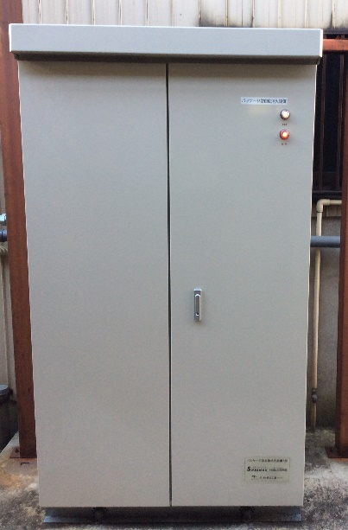
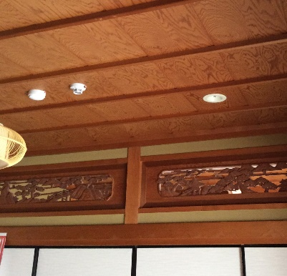

 |  |  | 2階リビング（吹出口）
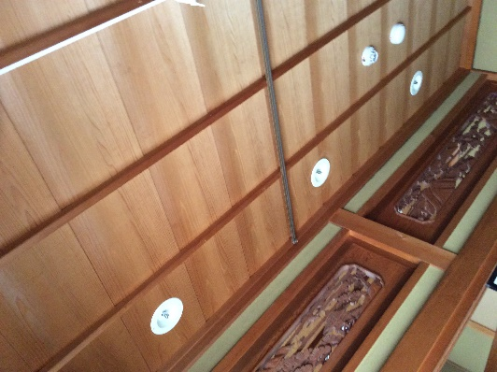

 | 室外機
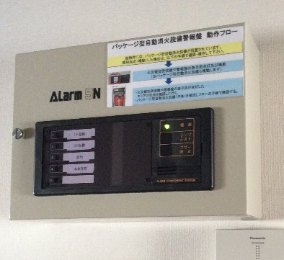

 | 室内制御盤 |  | 2階利用者室大部屋（吹出口）
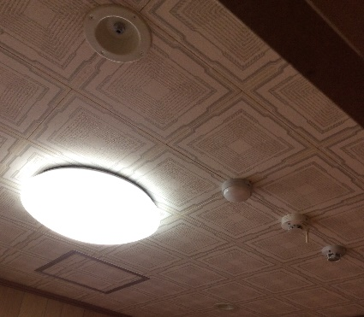
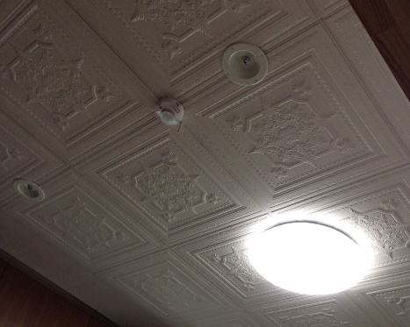

 | 2階利用者室個室1（吹出口） |  | 2階利用者室個室2（吹出口）
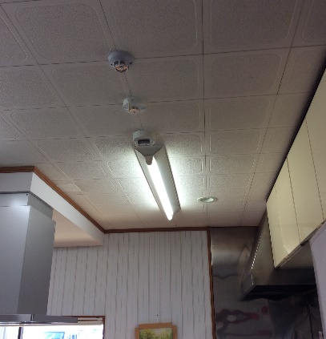
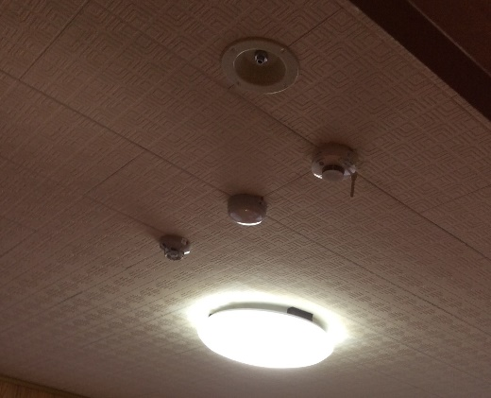

 | 1階キッチン（吹出口） |  | 1階利用者室大部屋（吹出口）

